Ảnh
 | ATTACHED IMAGES
Bug Number | Image
B_TX_001
B_TX_002 | 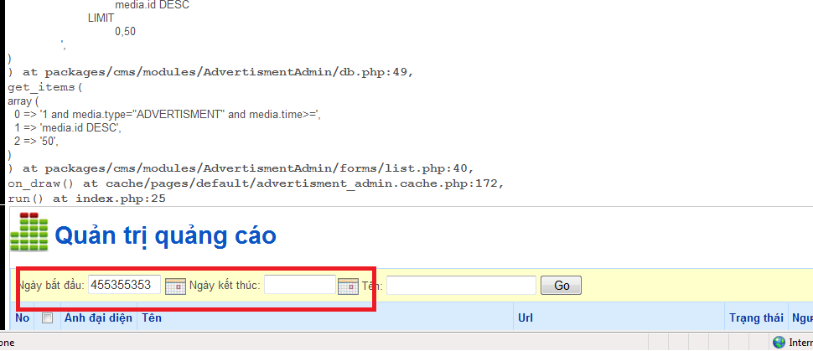
B_TX_003 | 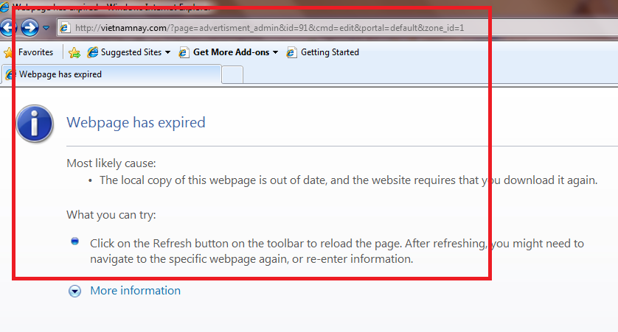
B_DTGH_001 | 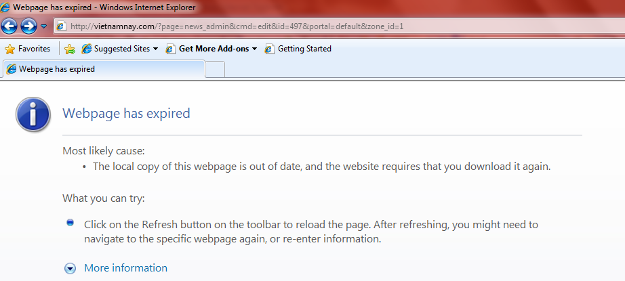
B_DTGH_002 | 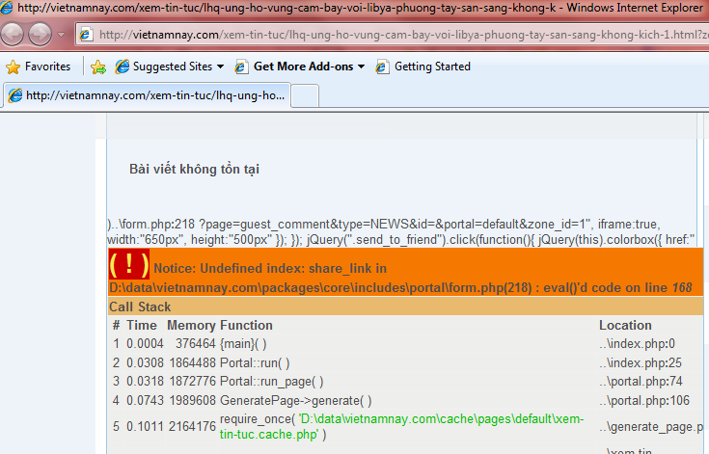
B_DTGH_003 | 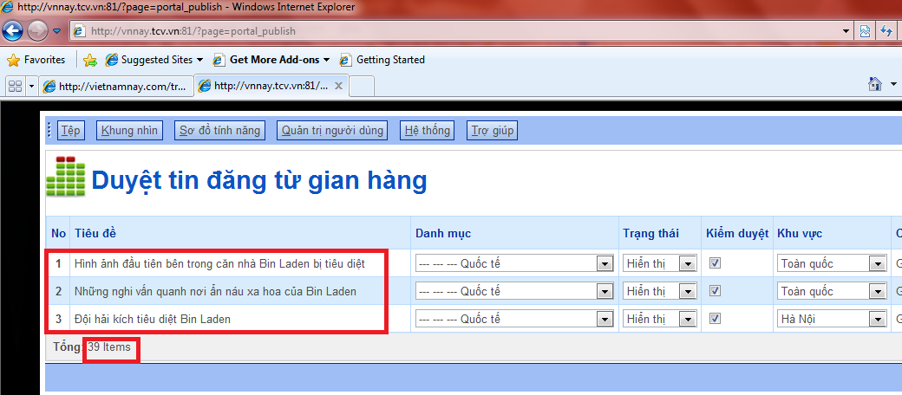
B_QLSK_001 | 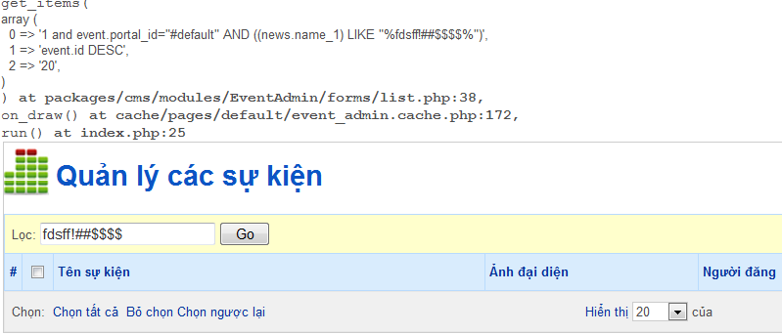

Tổng hợp
 | Summary

Grouped by Status |  |  | Grouped by Severity | Grouped by Priority
Total test cases: | #REF! | 100% | Total test cases: | Total test cases:
Not Run | #REF! | #REF! | Critical | High
Passed | #REF! | #REF! | Major | Medium
Failed: | #REF! | #REF! | Minor | Low

Critical
Major
Minor
High
Medium
Low

